Комп. графика
ВОПРОС | ОТВЕТ
Важнейшим свойством центрального проектирования является | прямоугольников, окружностей, точек, дуг, линий
Изображение, созданное в векторных программах, основано на | математических формулах
CGI может быть определён как / CGI - это | проект стандарта (ISO, 1986) на интерфейс виртуального устройства
В основе разработки графических стандартов лежит принцип виртуальных ресурсов, позволяющий | разделить графическую систему на несколько слоев
Разрешающая способность определяется как | количество пикселов на единицу измерения длины (обычно дюйм)
Растровые файлы на ранних этапах развития графических систем содержали исключительно | статические изображения
Глубина цвета характеризуется количеством на пиксел | цветов
Основное назначение растровых программ | редактирование изображений, с возможностью цветокоррекции, ретуши и создания специальных эффектов
Три основных направления стандартизации, выделенных первоначально | базисные графические системы, интерфейсы виртуального устройства, форматы обмена графическими данными
Основное отличие OpenGL от РЕХ определяется наличием собственного развитого средства работы со следующими изображениями | растровыми
Основное назначение векторных программ / Векторные программы обычно используются тогда, когда речь идет о | создания логотипов, шрифтов для вывода на плоттер, различных чертежей
3D-графика определяется как | создание искусственных предметов и персонажей, их анимация и совмещение с реальными предметами и интерьерами
Недостатком растровых устройств является | дискретность изображения
Форматами растровых файлов являются | ВМР, JPEG, PCX, TIFF, MEPG, IMG, GIF, RLE
Графические системы стандарта GKS должны поддерживать сегментацию и следующие атрибуты сегментов | преобразование, видимость, приоритет, выделенность
Двумерная графика бывает следующих видов | растровая, векторная, фрактальная
Размер растра определяется как | количество пикселов по горизонтали и вертикали
Векторная визуализация основывается на рисовании на экране или бумаге | линий – прямых или кривых
Факторы, определяющие широкое распространение AutoCAD в мире | развитые средства разработки и адаптации системы
Инструмент Scanline можно определить как визуализатор | 3ds Max по умолчанию
Action Macros представляет собой | запись последовательности команд
Инструмент V-Ray может быть определен как | высококачественный фотореалистичный визуализатор, спроектированный в качестве плагина для 3ds Max
Menu Macros представляет собой | макрокоманду, реализующую разработку собственных кнопок в интерфейсе для вызова макросов и фрагментов кода
OpenSCAD известен как | программное обеспечение свободного доступа для создания твердотельных трехмерных САПР-объектов
Высококачественный фотореалистичный визуализатор, спроектированный в качестве плагина для 3ds Max | V-Ray
.DWF можно определить как | формат для публикации чертежей и 3D-моделей (без возможности редактирования)
При создании объекта в OpenJSCAD аргументы передаются конструктору в виде | заключённым в фигурные скобки списком из нескольких пар: имен параметров объекта и ассоциированных с ними значений
Если в OpenJSCAD передать скалярное значение векторному параметру, то | каждому элементу
MAXScript применяется в 3ds Max в качестве | встроенного языка макропрограммирования
Аннотативные объекты могут быть определены как | размеры, текст, обозначения
Visual LISP представляет собой | среду разработки приложений на языке AutoLISP
Акселерация необходима только в режиме вывода, использования или работы | видеоадаптера
Графический акселератор оперирует | графическими примитивами
Первый 3D-ускоритель, поддерживающий технологию пиксельных шейдеров – это | DirectX 8
Видеоадаптер - это устройство, выполняющее функцию | преобразование цифрового изображения в аналоговый видеосигнал
Основные графические функции видеоадаптера | прорисовка графических примитивов, перенос блоков изображения из одной части экрана в другую, аппаратная поддержка окон, аппаратный курсор
Видеопамять отвечает за | хранение генерируемого изображения
Alpha-Blending может быть определён как | технология создания прозрачных или полупрозрачных объектов или слоёв изображения
Видеоконтроллер можно определить как | устройство, отвечающее за формирование изображения в видеопамяти
Цифро-аналоговый преобразователь отвечает за | преобразование изображения в уровни интенсивности цвета
Z-буфер и видеопамять соотносятся следующим образом | Z-буфер это часть видеопамяти
Скорость трилинейной и анизотропной фильтрации в видеоадаптере контролируется | текстурными процессорами
Видеоадаптер обеспечивает повышение быстродействия видеосистемы и PC в целом за счет | использования акселератором системы команд высокого уровня, освобождения центрального процессора, аппаратной реализации заданного набора графических функций
Графическая плата состоит из следующих основных компонентов | графический процессор, видеоконтроллер, видеопамять, видео-ПЗУ, система охлаждения, цифро-аналоговый преобразователь
Система охлаждения выполняет следующую функцию | сохранение температурного режима
Видеоадаптеры выполняют следующие дополнительные функции | TMU характеризуется следующим пок
Scalable Link Interface является технологией или программой | установки и совместной работы двух видеокарт
Универсальными процессорами видеоадаптеров называют | вершинные конвейеры, пиксельные конвейеры
Видеоадаптер - это устройство, выполняющее функцию | преобразование цифрового изображения в аналоговый видеосигнал
Ширина шины памяти показывает | количество бит информации, передаваемой за такт
В состав элементов трёхмерной сцены входят | группы камер, наборы трехмерных объектов, комплекты источников освещения, группы применяемых текстурных карт
К преимуществам технологии N-Patches относятся | отсутствие требования коренной переработки существующих программ, малые трудозатраты разработчиков
Причиной возникновения ступенчатого эффекта в растровых изображениях является | дискретная природа пикселов
Основная функция шестого этапа 3D-конвейера заключается в следующем | устранение дефектов
Установка примитивов (Triangle Setup) представляет собой выполнение следующей операции | объединение вершин в треугольники и преобразование результатов в координаты и цвет каждого пиксела, а также удаление невидимых областей
Целью использование вершинных шейдеров является | динамическое изменение содержания операций блоков T&L
Локальные методы сглаживают следующие пространственные дефекты | края объектов
Рельефное текстурирование представляет собой текстурирование с применением помимо текстурной карты следующей дополнительной карты | высот
К недостаткам технологии N-Patches относятся | появление заметных геометрической формы объектов на стыках полигонов, появление щелей в следствие существенного расхождения треугольников на стыках граней, использование нормалей исходной полигональной модели для манипулирования освещением, а не формой поверхности, периодическое искажение формы в следствие интерполяции нормалей, бесперспективность технологии в следствие отсутствия привнесения новизны в методы построения моделей
инамического изменения свойств отдельных пикселов | пиксельные шейдеры
Environment Map Bump Mapping (карта окружающей среды) служит для отражения в объекте следующих свойств | визуальных свойств окружающего пространства
Основная функция шестого этапа 3D-конвейера заключается в следующем | устранение дефектов
Для описания цветов, которые получаются с помощью устройств, основанных на принципе излучения, используется следующая модель | RGB
Условию CMY = [0, 1, 1] соответствует цвет | красный
В ходе трилинейной фильтрации выполняется следующее действие | обработка двух соседних текстур, одна из которых содержит текселы, попадающие в проекцию, а другая является ближайшей к ней по удаленности, применение к каждой из них билинейной фильтрации
Работа 3D-конвейера делится на следующее количество этапов | 6.0
для работы ускорителя ЗD-графики необходимы следующие блоки | механизма установки примитивов, обработки текстур, геометрических преобразований расчета освещения, обработки буфера кадра
Причиной использования колориметрической системы XYZ является | проблема отрицательных коэффициентов в модели RGB
Основная функция второго этапа 3D-конвейера представляет собой | разделение геометрических моделей на примитивы
При косоугольном проецировании вектор направления на проецирующий пучок составляет с нормалью к ФКП угол проецирования λ со следующим свойством
При условии Vz = 0 точка схода вырождена и проекции параллельных прямых, которые параллельны картинной плоскости, соотносятся следующим образом | параллельны
Для профильной проекции углы ориентации проекций осей ОСК на ГКП определяются следующими условиями | γуz = 90°, tg(γzx) = cy / cz = sy / sz, tg(γxy) = cz / cy=sz / sy
Для горизонтальной проекции углы ориентации проекций осей ОСК на ГКП определяются следующими условиями | γxz = 90°, tg(γyz)=cx/cz = sx/sz, tg(γxy) = cz / cx = sz / sx
Изометрическая проекция объекта может быть получена путем его вращения на следующие углы | φy ∈ {±45°, ±135°}
Центральная проекция объекта вырождается в параллельную в следующем случае | пудаление проектора в бесконечность верно
К свойствам аффинного преобразования относятся | преобразование n-мерного объекта в n-мерный, точку в точку, линию в линию, поверхность в поверхность, сохранение параллельности линий и плоскостей, сохранение пропорции параллельных объектов – длин отрезков на параллельных прямых и площадей на параллельных плоскостях
Центральной проекцией отрезка прямой линии является | отрезок
Для точки, расположенной относительно проектора за плоскостью проецирования, характерно | наличие действительной центральной проекции, отсутствие действительной тени
Линейная поверхность Кунса задается следующими элементами | четырьмя граничными линиями, образующими объемный четырехугольник
К достоинствам полигональной модели относятся | удобство масштабирования объектов, наличие небольшого объёма данных для описания простых поверхностей, необходимость вычисляения только координат вершин при преобразованиях систем координат или перемещении объектов, аппаратная поддержка многих операций и, как следуствие, достаточная скорость для анимации
К общим недостаткам методов кусочной интерполяции относятся | негладкость поверхности в точках и на линиях стыковки сегментов, пострение моделей поверхностей сегментов индивидуально без учёта взаимного влияния
Алгоритм Робертса подходит для поверхностей следующего типа | выпуклые замкнутые с плоскими гранями
К достоинствам методов, основанных на применении сплайнов, относятся | необходимость пересчета лишь четырех сегментов кривой при добавлении точки в базовой набор, упрощение расчётов, возможность использования уравнений невысоких степеней
Алгоритм генерирования кривых заключается в расчёте следующей точки на основе заданных контрольных точек | P(t) по любому введённому в него значению t
К стыковочным функциям предъявляются следующие требования | Σf(t) = 1 для любого t из [a,b], наличие поддержки на небольшом участке интервала [a,b] для обеспечения локального контроля, простота в вычислении, интерполяция определенных контрольных точек
Для уравнения кинематической поверхности для любой пары значений параметров t и τ функция P(t,τ) должна быть | вычислимой, однозначной, дифференцируемой
Согласно алгоритму построчного сканирования удаление невидимых отрезков производится на следующих линиях | на каждой
Линейная интерполяция между точками А и В P(t) при условии A = (0, 5), B = (2, 12) в момент времени t = 0,6 равна | [1.2, 9.2]
Линейчатыми косыми поверхностями с двумя направляющими являются следующие поверхности | кинематические линейчатые косые
Направляющие векторы касательной плоскости V(t, τ) и W(t, τ) в уравнении кинематической поверхности являются | не нулевыми и не параллельными
Вектор Р=[Pi] в приведенной ниже записи параметрической формы четырехточечной кривой Безье задает следующее: P(t) = P0(1 - t)3 + P13(1 - t)2t + P23(1 - t)t2 + P3t3 | исходные точки, через которые должна проходить кривая
Согласно алгоритму художника сортировка и вывод ячеек осуществляются в следующем порядке | уменьшения элементов вектора d (di = |ci - S|)
К недостаткам равномерной сетки относится | необходимость наличия большого количества узлов для описания сложных поверхностей
Колебательность кривой Безье по сравнению с колебательностью контрольного полигона обладает следующими размерами | не большие
Интерполяция представляет собой построение следующей фигуры | кривой, проходящей через набор базовых точек
Difference представляет собой следующую операцию CSG | разность
В библиотеке csg.js в набор основных примитивов входят следующие фигуры | куб, многогранник, сфера, цилиндр
Translate представляет собой транформацию, реализующую следующую операцию | перемещение
В виде A∩B = {x: x∈ A ∧ x ∈ B } может быть записана следующая бинарная операция над множествами | пересечение
Конструктивная сплошная геометрия позволяет осуществлять следующую операцию | комбинация нескольких объектов с помощью битовых операций
При использовании примитива cube параметры corner1 и corner2 должны быть заданы следующим образом | отдельно от параметров radius или center
Cube представляет собой примитив, позволяющий при стандартных настройках создавать следующие фигуры | кубы и прямоугольники
Имя команды имеет вид: type glCommand_name[1 2 3 4][b s i f d ub us ui][v] (type1 arg1, …, typeN argN). Блок [v] представляет собой индикатор следующей ситуации | в параметрах функции используется указатель на массив значений
Минимально необходимый набор данных для отрисовки примитива | одна или более вершина (vertex)
Команда glVertexPointer (GLint size, GLenum type, Glsizei stride, void* ptr) объединяет вершины в массивы. В параметре ptr указывается | адрес нахождения данных
OpenGL состоит из набора следующих основных библиотек | GL, GL утилиты, GL Utility Toolkit
Автоматическое наложение текстуры предусмотрено только для фигур | библиотеки GLU
Видимым объёмом при перспективном преобразовании в OpenGL является | усечённая пирамида
OpenGL поддерживает следующие виды текстур и способы их наложения | одномерные и двухмерные текстуры, с различными способами наложения
Линия или заполненная грань могут быть нарисованы | одним цветом или путём интерполяции цветов в вершинах
OpenGL использует модель освещённости, в которой свет приходит | из нескольких источников, каждый из которых может быть включён или выключен
Команда glRotate{f d}(TYPE angle, TYPE x, TYPE y, TYPE z) реализует поворот на угол angle в направлении | против часовой стрелки вокруг прямой с направляющим вектором (x, у, z)
Две матрицы OpenGL, последовательно применяющиеся в преобразовании координат | моделирования и проецирования
Окружающие нас объекты обладают по отношению к свету такими свойствами | излучение, отражение и поглощение, пропуск сквозь себя
В морфинге для анимации лица и для анимации движений персонажа в целом применяется такая операция с формами | интерполяция
Встреча луча на своем пути с зеркально отражающей поверхностью так влияет на его направление и световую энергию | направление изменяется, часть световой энергии поглощается
К недостаткам использования РБФ относятся следующие | эффективность работы методов при вращении кости только по одной оси, допустимость наличия отрицательных значений весовых коэффициентов
Зеркальная поверхность имеет следующие свойства | отсутствие неровностей, шероховатостей, отсутствие собственного цвета, отражение световой энергии падающего луча только по линии отражённого луча, отсутствие рассеивания в стороны от этой линии
LBS допускает влияние на вершину следующего количества костей | нескольких костей
Вследствие реализации нелинейными алгоритмами только трёхмерных преобразований вращения и смещения при масштабировании элементов модели проявляется следующее | артефакты
Нелинейные алгоритмы рассматривают уравнение скелетной анимации как следующую комбинацию | вращений узлов
Модель отражения записывают в виде следующей формулы | Iотр = I(Ks(cosα)p + KdcosΘ)
Матрица преобразования В i-ого сустава скелета будет рассчитываться по формуле B = TR = 0, где R представляет собой следующую матрицу | вращения j-того сустава
К достоинствам метода обратной трассировки лучей относятся | универсальность метода, результативность даже усечённых методов, возможность работы только с текстурами по причине линейности преобразований координат
В сравнении с цветами радуги фиолетовый (λ = 0,4 мкм) при преломлении отклоняется | больше всех
К достоинствам LBS относятся | переносимость анимации на другие модели с аналогичной топологией скелета, простота расчётов и высокая вычислительная эффективность, простота аппаратной реализации алгоритма
В приведенной ниже формуле эмпирической модели Фонга α является этим углом | отклонения от линии идеально отражённого луча
При закрашивании граней по методу Фонга цвет точек грани определяется следующим | в соответствии с выбранной моделью отражения
LBS допускает влияние на вершину следующего количества костей | нескольких костей
Морфинг относится к анимируемой модели следующим образом | чувствителен к ее замене
Метод обратной трассировки лучей предполагает получение для каждой точки изображения следующего(их) луча(ей) обратной трассировки | единственного первичного
Вершина представляет собой | точку, конец отрезка или угол многоугольника
Имя команды имеет вид: type glCommand_name[1 2 3 4][b s i f d ub us ui][v] (type1 arg1, …, typeN argN). Блок [v] представляет собой индикатор следующей ситуации | в параметрах функции используется указатель на массив значений
Перспективная проекция задается командой | gluPerspective
Отображение содержимого массива осуществляется командами | glArrayElement, glDrawArrays
Особенности OpenGL, которые обеспечили распространение и развитие данного графического стандарта | стабильность, надёжность и портируемость, простота применения
Функция gluLookAt задаёт следующий вид проецирования | перспективное
OpenGL обрабатывает команды | в порядке поступления
OpenGL можно определить как / OpenGL - это | стандарт, регламентирующий интерфейс прикладного программиста
Видеомонтаж имеет следующие отличия от других направлений компьютерной графики: | манипуляция "живыми картинками" и собственная технология работы
Стандарты обмена графическими данными можно условно разделить на следующие группы | графические метафайлы; проблемно-ориентированные протоколы; растровые графические файлы
Определением графического метафайла является | описание изображения в функциях виртуального графического устройства (в терминах примитивов и втрибутов)
Растровые программы предназначены в основном для | редактирования изображений, обеспечивая возможность цветокоррекции, ретуши, и создания специальных эффектов
Стандартизация базисных графических систем направлена на | обеспечение мобильности прикладных программ
Видеомонтаж можно условно разделить на два вида: | подготовка телевизионных передач; спецэффекты в кино
Глаз человека с нормальным зрением может различать объекты с угловым размером α, составляющим около одной минуты. Если расстояние до объекта равно R, то можно приблизительно оценить этот размер (dP) как | длину дуги, равную R*α
Параметры графических функций Х Window System включают в себя: | идентификаторы дисплея и окна; графический контекст, содержащий значения атрибутов и другие параметры отображения
Растровое изображение формируется из решётки | пикселей
Графические системы стандарта GKS должны обеспечивать вывод следующих примитивов | обобщенный графический примитив, ломаная линия, текст, набор маркеров, массив ячеек, заполненная область
Геометрическими характеристиками растра являются | размер растра, разрешающая способность, форма пикселов растра
Объекты OpenJSCAD имеют значения по умолчанию. Для параметра center примитива sphere это значение | [0,0,0]
Смысл системы автоматизированного проектирования (САПР) выражается утверждением | организационно-техническая система, предназначенная для автоматизации процесса проектирования верно
CSG.cube().scale([1,2,3]).translate([3,3,0]).setColor(0,1,1).mirroredY().rotateY(90) | 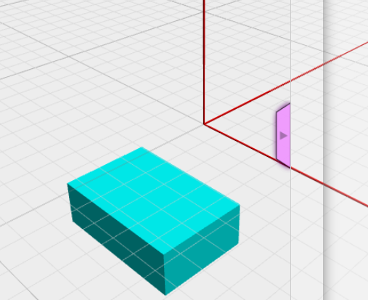
Инструмент Mental Ray можно определить как | визуализатор, который используется для производственного применения высококачественной системой визуализации
MAXScript применяется в 3ds Max в качестве | встроенного языка макропрограммирования верно
Система PCloud или Particle Cloud позволяет | создать статическое облако частиц
Particle Systems (Система частиц) может быть определена как | совокупность малоразмерных объектов, управляемых по ряду параметров
.DWF можно определить как | формат для публикации чертежей и 3D-моделей (без возможности редактирования)
Сцена в OpenJSCAD - это | пространство моделирования, где будут размещены описанные в коде объекты
Visual LISP представляет собой | среду разработки приложений на языке AutoLISP
DCL (Dialog Control Language) можно определить как | язык разработки диалоговых окон для приложений на языке AutoLISP
Инструмент Snow (Снег) позволяет создать | создать статическое облако частиц
Spray (Брызги) инструмент для создания | эффекта водяных брызг, наподобие капель дождя, с настройкой формы частиц, размера и характера падения верно
3ds Max располагает обширными средствами для создания разнообразных трехмерных моделей | полигональными,на основе неоднородных рациональных B-сплайнов,на основе поверхностей Безье,с использованием встроенных библиотек,на основе сплайнов
Целями создания системы автоматизированного проектирования (САПР) являются | сокращение трудоёмкости проектирования и планирования;сокращение затрат на натурное моделирование и испытания;сокращение сроков проектирования;сокращение себестоимости проектирования и изготовления, уменьшение затрат на эксплуатацию;повышение качества и технико-экономического уровня результатов проектирования
AutoCAD 360 можно определить как | интернет-приложение на базе облачных вычислений, а также программа для мобильных устройств верно
PF Source определяется как | поток частиц, способных реагировать на события
CSG.cylinder({start: [0, 0, 0], end: [0, 0, 5], radiusStart: 1, radiusEnd: 1, resolution: 30 }).setColor(1,0,0).rotateZ(0).rotateX(0).rotateY(-30)
CSG.cylinder({start: [0, 0, 0], end: [0, 0, 5], radiusStart: 1, radiusEnd: 1, resolution: 6 }).setColor(0,1,0).rotateZ(90).rotateX(0).rotateY(90).translate([5,5,0])
Spray (Брызги) инструмент для создания | эффекта водяных брызг, наподобие капель дождя, с настройкой формы частиц, размера и характера падения
Объекты OpenJSCAD имеют значения по умолчанию. Для параметра radius примитива cube это значение | [1,1,1]
При построении примитива cube совместно с параметром radius задается | параметр center
Какую технологию использует OpenJSCAD? | конструктивная сплошная геометрия CSG.
Для чего предназначен VideoPost? | обработка изображений трехмерных сцен в целях реализации специальных графических эффектов
.DWG может быть определён как | закрытый формат, изначально разработанный Autodesk
С какими объектами позволяет работать AutoCAD? | двух- и трехмерные
AutoLISP можно определить как | диалект языка Лисп, обеспечивающий широкие возможности для автоматизации работы в AutoCAD | а
Возможно ли использовать в AutoCAD технологию прямого моделирования? | да, с помощью программы Inventor Fusion,
OpenSCAD использует технологию | конструктивной сплошной геометрии CSG
Системы частиц необходимы в ситуациях моделирования сцен, где есть | дождь, снег, струи фонтана; дым, огонь; искры, звёздное небо
AutoCAD 2020 поддерживает трехмерную параметризацию | нет
CSG.cube({corner1: [0, 0, 0],corner2:[5, 4, 2]}).translate([0,10,0]) | 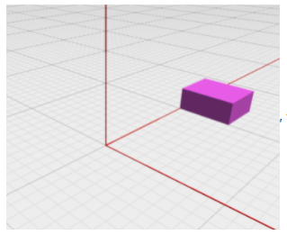
Инструмент Video Post может быть определён как | система, предназначенная для обработки изображений трехмерных сцен, с возможностью реализации специальных графических эффектов
Объекты OpenJSCAD имеют значения по умолчанию. Параметр CSG.defaultResolution2D задает степень тесселяции для плоских фигур и равен следующему значению | 32.0
Autodesk 3ds Max можно определить как | программная система для создания и редактирования трёхмерной графики и анимации
Инструмент Snow (Снег) позволяет создать | эффект падающего снега, с возможностью настройки параметров формы частиц, их размера и характера падения
Динамические блоки могут быть определены как | двуxмерные параметрические объекты, обладающие настраиваемыми наборами свойств
CSG.cylinder({start: [0, 0, 0], end: [0, 0, 5], radiusStart: 1, radiusEnd: 1, resolution: 30 }).setColor(1,0,0).scale([1,1,2]).rotateX(0).rotateY(-30).rotateZ(90)
Gouraud Shading можно определить как | алгоритм затенения
Количество блоков растеризации характеризует | скорость отрисовки пикселей на экране и блендинг
Texture Compression - это | функция видеокарты для уменьшения размеров изображения путём сжатия повторяющихся строк и уменьшая глубины цветовой палитры текстуры
Alpha-Blending - это | технология создания прозрачных или полупрозрачных объектов или слоёв изображения
Одно из главных отличий графического акселератора от графического контроллера состоит в том, что он | оперирует не пикселями, а графическими примитивами
Количество блоков растеризации (ROP) характеризует | количество блоков растеризации - скорость отрисовки пикселей на экране и блендинг верно
В зависимости от конкретного способа реализации аппаратной поддержки графических функций ускорители первоначально делились на две группы | видеоадаптеры с графическим ускорителем, видеоадаптеры с графическим сопроцессором
Основное препятствие для повышения быстродействия видеосистемы следующее | ограничения интерфейса передачи данных
Первое препятствие к повышению быстродействия видеосистемы – это | интерфейс передачи данных, к которому подключён видеоадаптер
Dithering - это | сглаживание переходов между цветами, зрительный артефакт, сопровождающий уменьшение количества используемых цветов (уменьшение глубины цвета)
Шейдеры - это | программы для трехмерной графики, выполняются чипом видеокарты либо ЦПУ (в режиме эмуляции)
Видеопамять – это | кадровый буфер, в котором хранится изображение, генерируемое и постоянно изменяемое графическим процессором
Количество видеопамяти показывает | какой объём информации может хранить графическая плата
Видеоадаптер обеспечивает повышение быстродействия видеосистемы и PC в целом за счет | аппаратной реализации заданного набора графических функций, использования акселератором системы команд высокого уровня, освобождения центрального процессора
Видео-ПЗУ - это | ПЗУ, в которое записаны видео-BIOS, экранные шрифты, служебные таблицы и т.п.
Современный видеоадаптер – это весьма сложное и вполне самостоятельное устройство, которое наряду с выполнением своей основной функции, способно решать дополнительные задачи, например | аппаратное ускорение 2D- и 3D-графики, обработка видеоданных
ЦАП – это устройство, которое | служит для преобразования изображения в уровни интенсивности цвета
Видеоконтроллер – это | устройство, отвечающее за формирование изображения в видеопамяти
Текстурные блоки отвечают за | скорость фильтрации текстур, скорость трилинейной и анизотропной фильтрации
Акселерация необходима в следующих режимах работы видеоадаптера | только в графическом
Две группы ускорителей, в зависимости от способа аппаратной поддержки графических функций | с графическим ускорителем, с графическим сопроцессором
Две группы ускорителей, в зависимости от способа аппаратной поддержки графических функций | сглаживание переходов между цветами, зрительный артефакт
Пиксельные конвейеры отвечают | общую производительность, выполнение пиксельных шейдеров
Графическая плата состоит из следующих главных компонентов | ЦАП, графический процессор, система охлаждения, видеоконтроллер, видео-ПЗУ, видеопамять
Основной канал передачи данных к видеоадаптеру – это | интерфейсная шина материнской платы верно
Графические ускорители в ранней классификации подразделялись на следующие группы виеоадаптеров | с графическим ускорителем, с графическим сопроцессором
Видео-ПЗУ содержит следующие данные | видео-BIOS, экранные шрифты, служебные таблицы
Определение Видео-ПЗУ может быть следующим | ПЗУ, в которое записаны видео-BIOS, экранные шрифты, служебные таблицы и т.п.
Характеристика видеоадаптера, которая показывает, какой объем информации может хранить графическая плата | количество видеопамяти
Основное препятствие повышения быстродействия видеосистемы следующее | ограничения интерфейса передачи данных, к которому подключён видеоадаптер
Видеокарта может быть следующих видов | встроенная и/или плата расширения
Какие возможности MAXScript предоставляет пользователям 3ds Max? | создание скриптов; организация обмена данными с другими приложениями Windows, управление 3ds Max через командную строку, добавление к своим скриптам стандартного интерфейса.
Volumetric Lighting можно определить как | пространственное освещение, эффект прохождения света через трехмерную преграду
Основная функция видеоадаптера | преобразование цифрового изображения в аналоговый видеосигнал
Основное отличие графического акселератора от графического контроллера можно сформулировать следующим образом | оперирует не пикселями, а графическими примитивами
Графический процессор можно определить как | графическое процессорное устройство
Z-Buffer определяется как | часть памяти 3D ускорителя, выделенная под хранение координаты Z точек в 3-мерном пространстве с осями X, Y и Z
Графический контроллер видеоадаптера VGA оперирует | пикселями
Ранняя классификация графических ускорителей предполагала деление по следующему параметру реализации аппаратной поддержки графических функций | способ
Технология создания прозрачных или полупрозрачных объектов или слоёв изображения называется | альфа-смешение
Видеопамять можно определить как | кадровый буфер, в котором хранится изображение ,генерируемое и постоянно изменяемое графическим процессором
TMU характеризуется следующим показателем | количество текстурных блоков - скорость фильтрации текстур
Dithering можно определить как | сглаживание переходов между цветами, зрительный артефакт
Видеоконтроллер отвечает за | формирование изображения в видеопамяти
Основным каналом передачи данных является шина, соединяющая следующие устройства | материнскую плату и оперативную память
Texture Compression можно определить как | функция видеокарты для уменьшения размеров изображения путём сжатия повторяющихся строк и уменьшая глубины цветовой палитры текстуры
Понятие «дизеринг» определяется как | разрежение
Установка примитивов (Triangle Setup) представляет собой выполнение следующей операции | объединение вершин в треугольники и преобразование результатов в координаты и цвет каждого пиксела, а также удаление невидимых областей
Хранить в графическом чипсете несколько программ позволяет следующая технология | кэширование шейдеров
Работа 3D-конвейера делится на следующее количество этапов | 6.0
К фиксированным операциям, выполняемым блоком расчета трансформаций и освещения на третьем этапе работы 3D-конвейера, относятся | установка параметров рендеринга освещения, установка параметров тексту,, матричные преобразования
Тесселяция выполняется на этом этапе работы 3D-конвейера | 2.0
Технология двойного опроса заключается в проведении замеров объекта | в два раза плотнее (как по х, так и по у), чем этот объект отображается на дисплее
Этап 3D-конвейера представляет собой | группа операций, выполняющих обособленные промежуточные действия
Текстурной картой называется следующее изображение | двух- или трехмерное, имитирующее зрительное восприятие человеком свойств различных поверхностей
Основная функция первого этапа 3D-конвейера состоит в следующем | определение состояния объектов сцены
Условию RGB = [1, 0, 1] соответствует цвет | пурпурный
Графическим конвейером называют | совокупность программных и аппаратных средств обработки трехмерных сцен
Технология двойного опроса заключается в проведении замеров объекта | в два раза плотнее (как по х, так и по у), чем этот объект отображается на дисплее верно
При нанесении на бумагу голубой краски лучи при соприкосновении с ее поверхностью ведут себя следующим образом | синие и зелёные отражаются, красные поглощаются
При нанесении на бумагу пурпурной краски лучи при соприкосновении с ее поверхностью ведут себя следующим образом | синие и красные отражаются, зелёные поглощаются
Для характеристики цвета служат следующие атрибуты | цветовой тон, яркость, насыщенность
Математическое содержание метода размытия границ заключается в следующем утверждении | каждый пиксель дисплея вычисляется как среднее набора соседних замеров сцены: «правого» и «левого» — для оси х, «верхнего» и «нижнего» — для оси y неверно <Или> каждый пиксель дисплея вычисляется как средневзвешенное соответствующего набора соседних замеров сцены
Блок расчета трансформаций и освещения (T&L) выполняет следующие фиксированные (заданные аппаратно) операции | установка параметров рендеринга освещения, установка параметров текстур, матричные преобразования
К способам устранения ступенчатого эффекта растровых изображений относятся | использование устройства вывода с более высоким разрешением, технологии сглаживания
Модель CMY используется для описания цветов, получаемых с помощью устройств | реализующих принцип поглощения (вычитания цветов)
Суть технологии N-Patches состоит в том, что из значения координат можно получить информацию о следующем параметре поверхности | кривизна
Z-буфер служит для хранения следующего параметра точки | глубина (степень удаления объекта от камеры)
Вершинные шейдеры выполняют следующую функцию | определяют порядок трансформации вершин треугольников
Модель CMY = [1, 0, 0] в системе RGB соответствует следующим значениям цвета | [0, 1, 1]
Пиксельный шейдер служит для выполнения следующей функции | динамическое изменение свойств отдельных пикселов
Основная функция четвертого этапа 3D-конвейера представляет собой следующее | установка примитивов
Согласно представленным на рисунке результатам опроса сцены, средневзвешенное по маске значение выделенной ячейки равно (Пример расчета ниже)
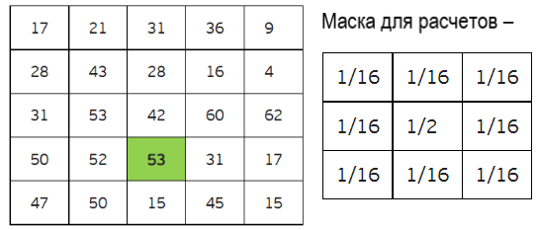 | 53/2 + (42+60+31+45+15+50+52+53)/16 = 48,25
В ходе анизотропной фильтрации выполняется следующее действие | построение вокруг центра проекции виртуального куба из наложенных друг на друга текселов текстур разного уровня детализации, которые теоретически пересекают проекции
К основным элементам трехмерной сцены относятся | трехмерные объекты, текстурные карты, камеры, источники освещения
Для представления цвета при получении изображений на устройствах, которые реализуют принцип поглощения (вычитания цветов) используется следующая модель | CMY
Отмеченные области 1 и 2 на рисунке модели CMY соответствуют цветам | 1 – черный, 2 – красный
Понятие "MIP-mapping" соответствует следующему определению | предварительное или динамическое создание набора текстур с различным разрешением и уровнем детализации на основе базовой текстуры максимального разрешения
Целью оптимизации моделей на первом этапе трехмерного конвейера явлется | снижение общего потока данных путем совмещения вершин треугольников
Каждый этап процедуры тесселяции изменяет число сегментов следующим образом | Увеличивает вдвое
Модель RGB используется для описания цветов, получаемых с помощью устройств | основанных на принципе излучения
Наука, которая изучает цвет и его измерения, носит название | колориметрия
Блок обработки буфера кадра вновь помещает обработанный пиксел в буфер кадра путем | замены находящегося в пикселе значения или смешения с ним по выбранному правилу
Модель RGB = [1, 1, 0] в системе CMY соответствуют следующим значениям цвета | [0, 0, 1]
Детализировать объект при применении трехмерных поверхностей высокого порядка позволяет следующая процедура | выполнение тесселяции средствами графического адаптера
Переложить на графический процессор задачи расчета трансформации вершин позволяет поддержка следующей технологии | вершинных шейдеров
С помощью данных, полученных из буфера глубины, блок установки примитивов определяет | видимость отображаемой точки (пиксела)
Отмеченные области 1 и 2 на рисунке модели RGB соответствуют следующим цветам | 1 желтый, 2 – синий
Для динамического изменения свойств отдельных пикселов используется следующая система | пиксельные шейдеры
Представление компонентов в виде байтов в формате True Color дает следующее количество градаций | 256.0
Расположение точки D в представленном на рисунке треугольнике Максвелла соответствует следующему цвету | точка по центру = белая
Минимальный объем данных для обработки вершины треугольника на первом этапе трехмерного конвейера представляет собой следующее количество байтов | 12.0
Местом, в котором происходит основная часть работы на первом этапе работы графического конвейера, является | центральный процессор
При нанесении на бумагу желтой краски лучи при соприкосновении с ее поверхностью ведут себя следующим образом | красные и зелёные отражаются, синие поглощаются
Применять трехмерные поверхности высокого порядка можно со следующей целью | улучшение формы трехмерных полигональных моделей и снижение потока данных
Технологии RT-Patches отличают следующие качества | трудоёмкость в разработке, совместимость с некоторыми видеоадаптерами
Согласно представленным в таблице результатам опроса сцены, средневзвешенное значение по маске «Окно Барлетта» равно | 28.375
Понятие "эквивалентные векторы" говорит о том, что эти векторы | соответствующие декартовы координаты в них равны
Кинематические параметрические модели окружности задаются следующими формулами | x(t) = cos(t), y(t) = sin(t)
Проецирование соотносится с афинным преобразованием следующим образом | не является афинным преобразованием, но может им быть в частном случае
Горизонтальный главный вид относится к следующим видам проекций | параллельным ортогональным
В стандартной диметрической проекции соотношение масштабов соответствует следующей пропорции | 2:2:1
Для ортогональной изометрической проекции выбор углов вращения ОСК обусловлен следующим соотношением масштабов | равенством всех трех
Изометрическая проекция объекта может быть получена путем его вращения на следующие углы | φy ∈ {±45°, ±135°}
Аффинные преобразования на плоскости представляют собой | поворот, растяжение/сжатие осей координат, параллельный сдвиг координат
Для профильной проекции углы ориентации проекций осей ОСК на ГКП определяются следующими условиями | γуz = 90°, tg(γzx) = cy / cz = sy / sz, tg(γxy) = cz / cy=sz / sy
Математически сдвиг объекта на плоскости описывается следующим образом
Для существования точки схода пучок параллельных прямых должен соотноситься с плоскостью проецирования следующим образом | не должен быть параллелен ей
Изометрическая проекция объекта может быть получена путем его вращения на следующие углы | φy ∈ {±45°, ±135°} верно
Центральная проекция объекта вырождается в параллельную в следующем случае | пудаление проектора в бесконечность
Масштабные коэффициенты осевых искажений задаются следующими формулами
Понятие "эквивалентные векторы" говорит о том, что эти векторы | соответствующие декартовы координаты в них равны
К недостаткам преобразований в расширенном пространстве можно отнести | * необходимость контроля и коррекции фиксированных элементов после матричных операций * потребление машинных ресурсов фиксированными элементами последнего столбца [0 0 … 1]T * избыточную размерность расширенных матриц и векторов
Для косоугольного проецирования характерен следующий признак | оно является основным инструментом для построения тени объекта на плоскости и отражения объекта в плоском зеркале
Восстановление координат после проецирования возможно в следующих случаях | никогда
Классификация преобразования координат осуществляется следующими способами | по системам координат, по виду функций преобразования
Математически растяжение объекта на плоскости описывается следующим образом
Классифицировать центральные проекции можно следующим образом | условно по количеству точек схода изображения куба или параллелепипеда верно
Угол γy вертикальной ориентации проекции ОСК на ФКП равен | углу φz
{ha > 0} ∩ {hb > 0} ... проекция отрезка | ab есть отрезок a'b'
При {ha < 0} ∩ {hb < 0} ... проекция отрезка | отсутствует в силу мнимости (вырожденности) ЦП обоих его концов
Модель RGB используется для описания цветов, получаемых с помощью устройств | основанных на принципе излучения
Целью оптимизации моделей на первом этапе трехмерного конвейера явлется | снижение общего потока данных путем совмещения вершин треугольников верно
Блок расчета трансформаций и освещения (T&L) выполняет следующие фиксированные (заданные аппаратно) операции | • установка параметров рендеринга освещения; • установка параметров текстур; • матричные преобразования.
Предельное положение (точка схода) проекции прямой линии характеризуется | независимостью от расположения точки p0 и обусловленностью координатами источника S и направлением вектора V
Для косоугольного проецирования характерен следующий признак | оно является основным инструментом для построения тени объекта на плоскости и отражения объекта в плоском зеркале
Совпадение размерностей систем координат (n=N) свидетельствует о следующем | вероятности возникновения случаев, когда нельзя однозначно решить прямую или обратную задачи перевода из одной системы координат в другую
Математически растяжение объекта в пространстве описывается следующим образом | 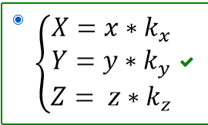
Для косоугольного проецирования характерен следующий признак | оно является основным инструментом для построения тени объекта на плоскости и отражения объекта в плоском зеркале
Причинами широкого использования координатного метода в компьютерной графике являются | задавание каждой точки на экране координатами, использование координат для описания пространственных объектов, использование разных систем координат при выполнении многих промежуточных действий отображения и преобразование из одной системы в другую
Основные законы колориметрии соответствуют следующим утверждениям | цвет трехмерен; если в смеси трех цветовых компонент одна меняется непрерывно, в то время как две другие остаются постоянными, цвет смеси также изменяется непрерывно; цвет смеси зависит только от цветов смешиваемых компонент и не зависит от их спектральных составов
В диметрических проекциях масштабы находятся в следующем соотношении | 2 из 3
Важнейшим свойством центрального проектирования является | перспективное схождение проекций параллельных линий
Главным относятся следующие виды виды чертежей | фронтальный, горизонтальный, профильный
Представленной матрицей можно охаректиризовать тип преобразований
 | сложное преобразование объекта в неподвижной системе координат
однозначное преобразование координат возможно в следующих случаях | при совпадении размерности систем (который второй, но если перемешается может и первый, их там два один из них короче)
В плоскостях, параллельных косоугольной проекции, окружности преобразуются в следующие фигуры | окужности
Математически повороти объекта в пространстве вокруг оси Оz на угол φ описывается следующим образом | X = x Y = y⋅ cosϕ − z⋅ sin ϕ Z = y⋅ sin ϕ + z⋅ cosϕ
Аффинные преобразования в пространстве представляют собой | - Сдвиг осей координат соответственно на dx,dy, dz; - Растяжение, сжатие осей координат; - Поворот
Коэффициенты осевых искажений и углы между проекциями осей ОСК равны | только углам φx и φy
При использовании метода обратной перспективы наблюдатель и проектор S размещаются по отношению к ФКП | на противоположных сторонах
Некинематическая параметрическая модель окружности задается следующим уравнением | x2 + y2 - R = 0
Метод трассировки лучей представляет собой проведение лучей | через каждую точку объекта из центра проецирования S (проектора) до пересечения с картинной плоскостью
Проекции осей в изометрической проекции объектов ОСК ориентированы под углами кратными | 60.0
В случае центрального проецирования следующие точки пространства имеют центральные проекции | лежащие по отношению к проектору на одной стороне с КП, т.е. удовлетворяющие условию z < sz при sz > 0 или z > sz при sz < 0
Математически сдвиг объекта в пространстве описывается следующим образом
Для центральных проекций пучка параллельных прямых характерно следующее | схождение в одну общую точкуе
Ортогональная аксонометрическая проекция получается путем преобразований вращения объекта вместе с его ОСК вокруг двух или трех неколлинеарных осей, в то время как проецирующие лучи | остаются перпендикулярными к проективной плоскости
Преобразование координат в целом нелинейно
Матрица преобразования С в методе парных точек представляет собой следующее
Математически поворот объекта вокруг центра координат на плоскости описывается следующим образом | X = X*cos + Y*sin; y = -X*sin + Y*cos
Зенитная проекция образуется при выборе следующего направления проецирования S | S = [1 2 √3], mx = my=mz = 1, γxy = 90°, γyz = 150°, γzx = 120°
Преобразование, при котором константы ai,j линейны и n = p, называется | афинным
К стандартным косоугольным относятся следующие поверхности | кабинетная, кавальерная (военная), зенитная
Аналитическая модель представляет собой описание поверхности | математическими формулами

Аппроксимация представляет собой построение следующей фигуры | кривой, проходящей вблизи набора базовых точек
Сплайн представляет собой | специальную функцию, более всего пригодную для аппроксимации отдельных фрагментов поверхности верно
Представленная на рисунке кривая построена следующим методом
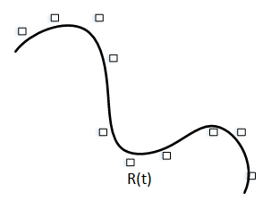 | аппроксимация
В приведенном ниже уравнении NURBS поверхности wi,j представляет собой
 | веса точки
К недостаткам равномерной сетки относится | необходимость наличия большого количества узлов для описания сложных поверхностей
К достоинствам воксельной модели относятся | возможность просто описывать сложные объекты и сцены; простая процедура отображения объёмных сцен; простое выполнение топологических операций над отдельными объектами и сценой
Для производной кривой Безье характерно следующее | принятие вида кривой Безье
Шесть граней куба при использовании векторной полигональной модели описывают такое количество вершин | 24.0
Для уравнения кинематической поверхности для любой пары значений параметров t и τ функция P(t,τ) должна быть | вычислимой; однозначной; дифференцируемой
В приведенном уравнении кинематической поверхности pН(t) представляет собой следующее P(t,τ) = p0(τ)A(t,τ) + pH(t) | направляющую линию, вдоль которой переносится центр образующей линии
 | направляющую линию, вдоль которой переносится центр образующей линии
Для сравнительного анализа моделей характерно следующее | точность; скорость обработки; сложность/простота расчёта точек
Экстраполяция заключается в построении следующей фигуры | линии за пределами интервала, заданного набором базовых точек
Квадратические поверхности относятся к поверхностям следующего типа | кинематические нелинейные
Цилиндроиды относятся к следующему типу кинематических поверхностей | линейчатые косые с двумя направляющими верно
Порядок вывода лицевых граней в алгоритме Робертса определяется следующим образом | произвольно
В приведенном уравнении кинематической поверхности A(t,τ) представляет собой следующее P(t,τ) = p0(τ)A(t,τ) + pH(t) | матрицу преобразования линии, согласованного с траекторией
В приведенном ниже уравнении NURBS кривой wi представляет собой | вес точки
Чтобы стать интерполяционным кубическим сплайном кусочно-определённая функция должна обладать следующими свойствами | гладкое сопряжение кусочных полиномов друг с другом в узлах интерполяции, прохождение через все узлы интерполяции, описание кубическим (линия) или бикубическим (поверхность) полиномом на каждом интервале интерполяции
Сплайн-функция M-ой степени представляет собой кусочно-полиномиальную функцию степени | M, обладающую гладкостью в каждом узле (M-1)
Общими требованиями, предъявляемыми к стыковочным функциям, являются следующие | Rk(t) ≠ 0 на протяжении нескольких диапазонов вектора T; Rk(t) – сплайн-функция (достаточная степень гладкости); Rk(t) – кусочный полиномом, Rk(t) = 0 до момента tk
К недостаткам аналитической модели относятся | невозможность применения данной формы описания непосредственно для построения изображения; работа со сложными формулами описания с использованием функций
К недостаткам воксельной модели относятся | большое количество информации, необходимой для представления объёмных данных; проблемы при увеличении или уменьшении изображения; малая скорость создания изображений объёмных сцен;заивисмость разрешающей способности, точности моделирования от количества вокселов
Линейчатыми косыми поверхностями с тремя направляющими являются следующие поверхности | кинематические линейчатые косые
К достоинствам аналитической модели относятся | возможность описания достаточно сложных форм за счет небольшого объёма информации; лёгкая процедура расчёта координат каждой точки поверхности, нормали
По типу образующей кинематические поверхности могут принимать следующие виды | косые, линейчатые, нелинейчастые
Какие составляющие уравнения получили название полиномов Бернштейна, если четырехточечная кривая Безье имеет следующую параметрическую форму: P(t) = P0(1 - t)3 + P13(1 - t)2t + P23(1 - t)t2 + P3t3 | (1 - t)3, (1 - t)2t, (1 - t)t2, t3
Метод Z-буфера содержит следующие этапы | заполнение z-буфера минимальным значением z; заполнение буфера кадра фоновым значением интенсивности или цвета; преобразование каждого многоугольниак в растровую форму в произвольном порядке; вычисление глубины z(x,y) для каждого пикселя (x, y) в многоугольнике
Для построения кривой с контрольными вершинами интерполяция характерна в следующих зонах | только на концах
Вектор Р=[Pi] в приведенной ниже записи параметрической формы четырехточечной кривой Безье задает следующее P(t) = P0(1 - t)3 + P13(1 - t)2t + P23(1 - t)t2 + P3t3 | Исходные точки, через которые должна проходить кривая
К достоинствам равномерной сетки относятся | простота описания поверхностей, возможность быстро узнать высоту любой точки поверхности с помощью интерполяции
В приведенном уравнении кинематической поверхности p0(τ) является следующим P(t,τ) = p0(τ)A(t,τ) + pH(t) | исходным состоянием образующей линии с центром в начале координат
В приведенном уравнении NURBS поверхности Ni,m(u) представляет собой
 | значение базовой функции
Верная модель отражения лучей представлена на рисунке
Модификация алгоритма Робертса для невыпуклых поверхностей заключается в осуществлении следующих операций | просвоение каждой грани приоритета по убыванию от внутренних к внешним; выведение только лицевых граней в порядке уменьшения приоритетов
К недостаткам подхода построения поверхности, при котором весь набор базовых точек описывается одной функцией, относятся | большие интервалы между базовыми точками в графиках полиномов высоких степеней;\n тенденция полиномов неограниченно возрастать или убывать за пределами интервала базовых точек; \n возрастание количества уравнений для нахождения коэффициентов при повышении степени полинома
Представленная на рисунке кривая построена следующим методом (ТУТ КАРТИНКА, ГДЕ КРИВАЯ РОВНО ПО ТОЧКАМ (P(t)) ПРОХОДИТ, Я ХЗ КАК ВСТАВЛЯТЬ КАРТИНКИ)
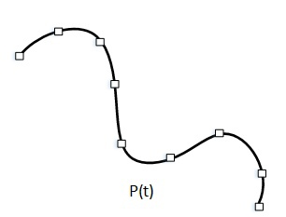 | интерполяция
Результат применения примитива сylinder с максимальной величиной параметра resolution при одних и тех же значениях остальных параметров представлен на следующем рисунке
 | В
Rotate представляет собой транформацию, реализующую следующую операцию | поворот объекта вокруг заданной оси (Ox, Oy или Oz) на определённый угол
Если C = A \ B, а D = A ∩ B, то D ∪ C равно следующему | A
В результате применения приведенного ниже кода получится следующий объект
 | 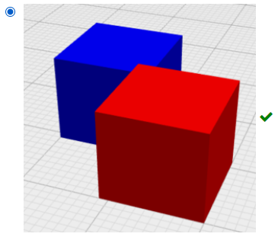
С увеличением коэффициента тесселяции время рендеринга | увеличивается
Результат применения примитива roundedCube с максимальной величиной параметра roundradius при одних и тех же размерах исходного куба представлен на следующем рисунке | 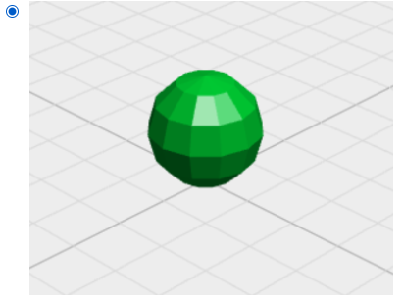
Результат применения функции rectangularExtrude с максимальной величиной параметра w, при равенстве остальных параметров представлен на следующем рисунке | 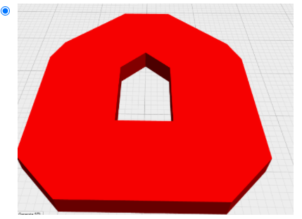
В результате применения приведенного ниже кода из прямоугольника "с" получится следующий объект
 | 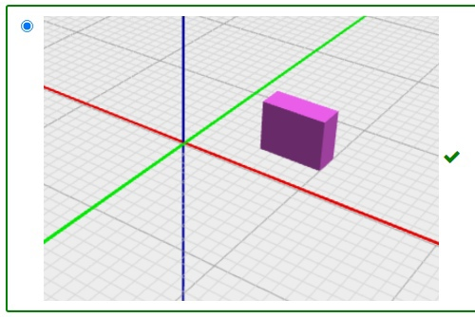 | 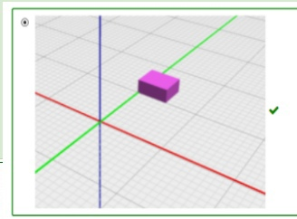
В результате применения приведенного ниже кода из многоугольника "c" получится следующий объект
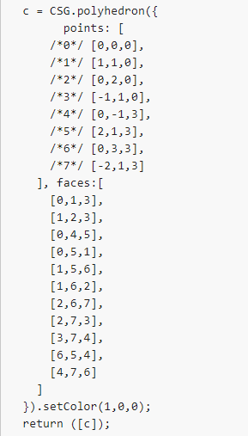 | 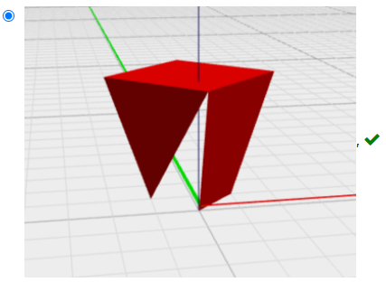
В результате применения приведенного ниже кода из синего прямоугольника "b" и красного прямоугольника "r" получится следующий объект
 | 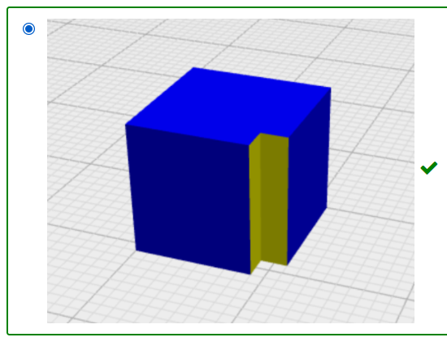 | В результате применения приведенного ниже кода из синего прямоугольника (фигуры "b") и красного прямоугольника (фигуры "r") получится следующий объект
Параметр radius примитива cube задает расстояние между следующими элементами | центром куба и его гранями correct
Тесселяция представляет собой изменение числа выпуклых многоугольников в полигональной сетке следующим образом | увеличение, повышающее детализацию 3D-объекта
При объединении синего куба и красной сферы получится следующий объект | 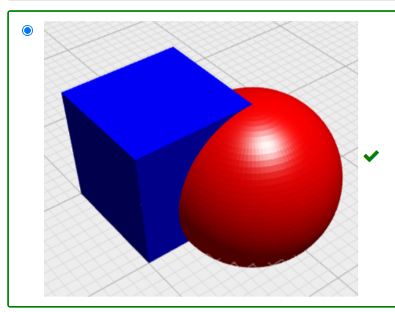
Scale представляет собой трансформацию, реализующую следующую операцию | сжатие/растяжение объекта по линиям координат
Примитив Polyhedron представляет собой массив с координатами точек в плоскости Oxy, для которого характерно следующее | порядок обхода по часовой стрелке
В виде A∖B = {x: x∈ A ∧ x ∉ B } может быть записана следующая бинарная операция над множествами | разность
Intersection представляет собой следующую операцию CSG | пересечение
В результате применения приведенного ниже кода из сферы "с" получится следующий объект
 | 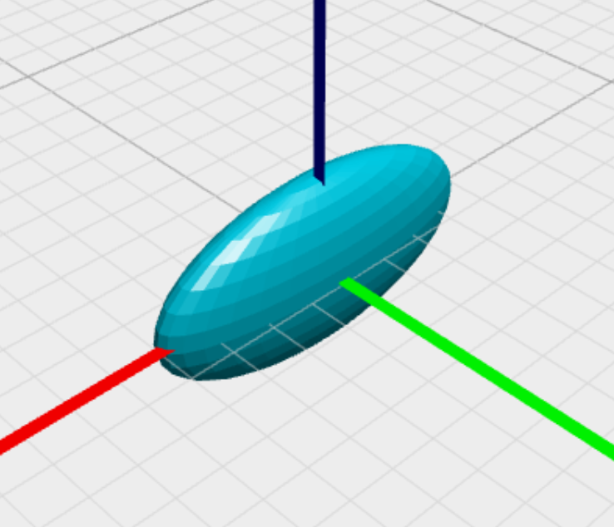
В результате применения приведенного ниже кода из цилиндра "с" получится следующий объект
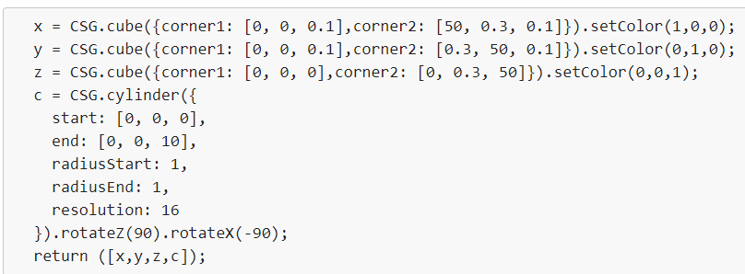 | 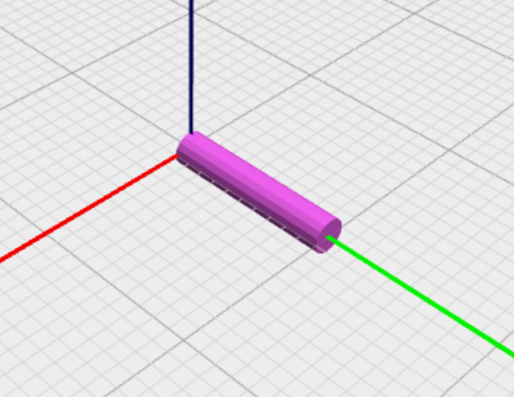
Результат применения примитива roundedCube с максимальной величиной параметра resolution при одних и тех же размерах исходного куба и радиусе сглаживания представлен на следующем рисунке | 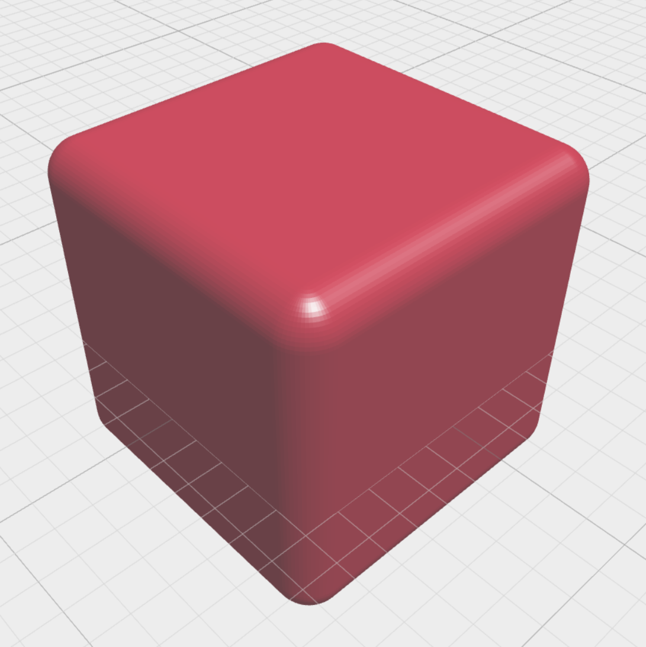 | Самый гладкий куб
Cylinder представляет собой примитив, позволяющий при стандартных настройках создавать трёхмерный цилиндр с этими элементами | разными радиусами начала и конца, один из которых может быть нулевым
Результат применения функции extrude с максимальной по модулю величиной параметра twistangle при равенстве остальных параметров представлен на следующем рисунке | 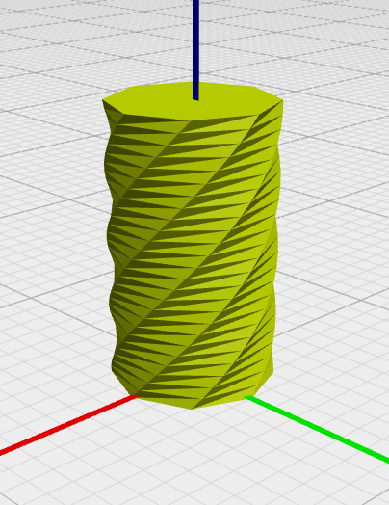
Sphere представляет собой примитив, позволяющий при стандартных настройках создавать следующую фигуру | трёхмерную сферу
Результат применения функции rectangularExtrude с минимальной величиной параметра h, при равенстве остальных параметров представлен на следующем рисунке
При использовании примитива sphere значение параметра radius должно быть следующим | скаляром
В результате применения приведенного ниже кода из синего прямоугольника "b" и красного прямоугольника "r" получится следующий объект b = CSG.cube({ corner1: [-1, -1, 0], corner2: [10, 10, 10]}).setColor(0,0,1); r = CSG.cube({ corner1: [1, 1, 0], corner2: [-10, -10, 10]}).setColor(1,0,0); return intersection(r, b);
Результат применения примитива sphere с минимальной величиной параметра resolution, при одних и тех же размерах исходной сферы представлен на следующем рисунке
Бинарная операция над множествами «объединение» может быть записана следующим образом | A ∪ B = {x : x ∈ A ∨ x ∈ B}
b = CSG.cube({ corner1: [-1, -1, 0], corner2: [10, 10, 10]}).setColor(0,0,1); r = CSG.cube({ corner1: [1, 1, 0], corner2: [-10, -10, 10]}).setColor(1,0,0); return intersection(b,r);
В результате применения приведенного ниже кода получится следующий объект
 | 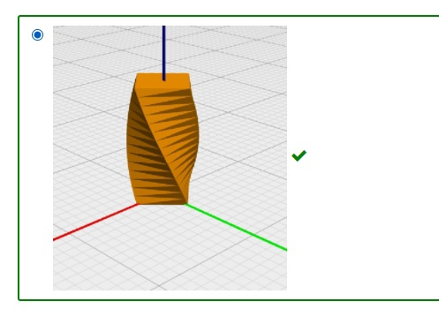
В результате применения приведенного ниже кода из куба "с" получится следующий объект | Результат применения примитива roundedCube с максимальной величиной параметра roundradius при одних и тех же размерах исходного куба представлен на следующем рисунке
Результат применения примитива roundedCube с максимальной величиной параметра roundradius, при условии, что все его составляющие вектора roundradius одинаковы по величине, представлен на следующем рисунке | 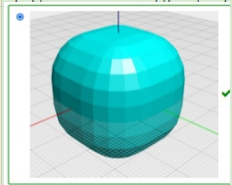
Union представляет собой следующую операцию CSG | объединение
Метод прямой трассировки лучей предполагает выполнение следующих процедур с лучами | костей
Интенсивность зависит от расположения наблюдателя следующим образом | не зависит
Метод Гуро основывается на идее закрашивания каждой плоской грани следующим образом | плавно изменяющимися оттенками цвета, вычисляемыми путем интерполяции цветов примыкающих граней
При уменьшении длины волны степень отклонения луча при преломлении изменяется следующим образом | увеличивается
Энергия от точечного источника света изменяется в зависимости от расстояния следующим образом | уменьшается пропорционально квадрату расстояния
Диффузное отражение наблюдается, когда падающий луч рассеивается следующим образом | равномерно во все стороны
Морфинг представляет собой базовый метод анимации, заключающийся в следующем | использовании интерполяции форм как для анимации лица, так и для анимации движений персонажа в целом
Для синтеза анимации между ключевыми кадрами используется следующая операция с использованием РБФ | линейная интерполяция
В приведенной ниже формуле закона Снеллиуса α1 является углом между этими элементами | падающим лучом и нормалью
Закону Снеллиуса соответствует следующая формула | n1sinα1 = n2sinα2
Закону Ламберта соответствует следующая формула | Id = IKdcosΘ
Главный недостаток метода скелетной анимации заключается в следующем | нереалистичность результатов его работы
В приведенной ниже формуле модели Уиттеда λ является следующим параметром
 | длиной волны
Недостатком алгоритмов с введением дополнительных костей является | необходимость заново выполнять расстановку весов после добавления костей
Наблюдаемый цвет матовой поверхности определяется следующим цветом | цветом поверхности и цветом излучения
Эмпирической модели Фонга соответствует следующая формула | Is = IKs(cosα)p
Поза привязки (binding pose) представляет собой следующее | расположение узлов скелета, соответствующее базовой форме модели верно
В сравнении с цветами радуги красный (λ = 0,7 мкм) при преломлении отклоняется | меньше всех
Увеличение веса определённой кости ведет к следующему | большему смещению вершины сильнее под её влиянием
В приведенной ниже формуле Ia соответствует интенсивности следующего света | рассеянного
Скелетная анимация без весов подразумевает привязку следующего(их) элемента(ов) | каждой из вершин
В морфинге для анимации лица и для анимации движений персонажа в целом применяется такая операция с формами | интерполяция
Методы скелетной анимации основаны на использовании следующей структуры | костей
В приведенной ниже формуле закона Ламберта I соответствует следующему параметру
 | интенсивности источника света
Для синтеза этих деформаций морфинг требует создания следующего количества ключевых форм | большого для синтеза реалистичных деформаций
Нелинейные алгоритмы рассматривают уравнение скелетной анимации как следующую комбинацию | вращений узлов
Основной недостаток алгоритмов с использованием эталонных форм заключается в следующем | необходимость получения и использования очень большого количества эталонных форм для получения реалистичных результатов
Согласно методу Гуро полигоны граней закрашиваются цветом, соответствующим следующей операции со значениями интенсивности в вершинах | линейной интерполяции
При прохождении луча через прозрачный объект с частью его световой энергии происходит следующее | поглощение
К недостаткам LBS относятся следующие | • Отсутствие реалистичности, симуляции мышц, деформации кожи. • Необходимость продумывания и создания иерархии скелета для модели. • Трудоёмкость корректировки весов.
Каждая дочерняя кость соотносится с родительской костью следующим образом | наследует ее трансформации
Использование алгоритмом П. Слоана РБФ при интерполяции в комбинации с линейной гиперплоскостью позволяет более гладко проводить следующую(ие) операцию(и) | интерполяцию и экстраполяцию
Алгоритмы, обобщающие LBS, достигают более точной аппроксимации и гибкости за счёт связывания представленных элементов в следующем формате | нескольких весовых коэффициентов с каждым узлом скелета
Процедура glLoadldenity() в отношении текущей матрицы выполняет следующее действие | устанавливает единичную текущую матрицу
Тип ‘ub’ (unsigned byte) позволяет задавать текущий цвет вершины void glColor в диапазоне значений | [0,255]
Дисплейным считается список команд | повторяющихся, объединённых для удобства частого использования
Ортографический тип проекции может быть задан командами | gluOrtho, gluOrtho2D
Максимальный размер текстуры зависит от реализации OpenGL и укладывается в следующие рамки | не менее 64 на 64
При параллельном проецировании видимым объемом является | прямоугольный параллелепипед
Источник света можно рассматривать только как | имеющий определённые координаты и светящий во всех направлениях или как направленный источник, находящийся в бесконечно удалённой точке и светящий в заданном направлении (х, у, z)
Параметр w в команде GL_POSITION равный нулю, предполагает, что источник света | направленный и светит в направлении (х, у, z)
Вектор нормали для правильного расчёта освещения должен иметь следующее значение длины | единичное
Команда OpenGL имеет вид: type glCommand_name[1 2 3 4][b s i f d ub us ui][v](type1 arg1, …, typeN argN). Блок [1 2 3 4] представляет собой | число аргументов команды |  | Вставьте пропущенные слова
Значения α-канала, отличные от единицы, позволяют | смешивать цвет выводимого пикселя с цветом пикселя, находящегося на экране, создавая эффект прозрачности
Объединение вершин в массивы можно осуществлять командой | glVertexPointer |  | Суфиии утверждали:
Последовательность шагов функции обновления изображения | очистка буферов OpenGL, установка положения наблюдателя, преобразование и рисование геометрических объектов
Пользователь может определить следующие свойства источников света | цвет, положение и направление |  | Тот, кто кое-что знает и знает, что знает, -
В OpenGL для работы с окнами и для ввода информации от пользователя применяются специальные команды | нет
OpenGL, с точки зрения разработчиков, является | набором команд, которые управляют использованием графической аппаратуры |  | Выберите опцию открыт спящий мудрец глупец
Процедура glTranslate{f d}(TYPE x, TYPE у, TYPE z) обеспечивает перенос | объекта на величину (x, у, z) верно |  | нет ответа
Команда glShadeModel предполагает выполнение следующего действия | включение/выключение режима интерполяции
В OpenGL используются как основные три системы координат. Одна из них левосторонняя, является трёхмерной и её оси расположены следующим образом | ось z направлена от наблюдателя, ось x направлена вправо относительно наблюдателя, ось y – вверх |  | : учись у него;
В ситуации, когда одна вершина входит в несколько примитивов, вместо дублирования её координат в массиве удобно применять | индекс
Процедура glTexlmage2D требуется для | задания двумерной текстуры |  | Тот, кто кое-что знает, но не знает, что знает, -
Префикс glu (GLU_) указывает на принадлежность процедуры или функции к библиотеке | GLU
Этап функционирования конвейера OpenGL, на котором необходимы текстуры | растеризация и обработка фрагментов |  | Выберите опцию открыт спящий мудрец глупец
Минимально необходимое количество данных требующееся для построения отрезка | две вершины, являющиеся концами отрезка |  | нет ответа
Лицевой гранью многоугольника по умолчанию считается сторона | вершины которой обходятся против часовой стрелки
Команда glFrontFace предполагает выполнение следующего действия | установка направления обхода вершин лицевых граней |  | : разбуди его;
Этап функционирования конвейера, пропущенный на схеме | операции над пикселями верно
Роли, выполняемые приложением пользователя и OpenGL, выражены утверждением | приложение выступает в роли клиента, вырабатывающего команды, сервер OpenGL интерпретирует и выполняет данные команды |  | Тот, кто ничего не знает, но знает, что не знает, -
Корректный порядок функционирования конвейера OpenGL по этапам | обработка вершин и сборка примитивов, растеризация и обработка фрагментов, операции над пикселями
OpenGL поддерживает два следующих типа проецирования | параллельное и перспективное |  | Выберите опцию открыт спящий мудрец глупец
Материал может обладать следующими свойствами в отношении света | испускать свой собственный свет,рассеивать падающий свет во всех направлениях,отражать свет в определённых направлениях |  | нет ответа
При текстурировании OpenGL поддерживает использование пирамидального фильтрования (mip-mappping), при этом необходимо выполнить следующее условие | иметь текстуры всех промежуточных размеров, являющихся степенями двух, вплоть до 1x1,задать способ фильтрования, который будет применяться при выводе текстуры
В OpenGL используются как основные три системы координат. Одна из них правосторонняя, является трёхмерной и её оси расположены следующим образом | ось z направлена на наблюдателя, ось x направлена вправо относительно наблюдателя, ось y – вверх |  | : научи его;
Собственное свечение материала и глобальная фоновая освещённость с расстоянием | Не ослабевают
В OpenGL для работы с окнами и для ввода информации от пользователя применяются специальные команды | нет |  | Тот, кто ничего не знает и не знает, что не знает
заключённым в фигурные фигурные скобки списком из нескольких нескольких пар: имен параметров параметров объекта и ассоциированных с ними значений | заключённым в фигурные скобки списком из нескольких пар: имен параметров объекта и ассоциированных с ними значений
Результирующий объект, который будет получен в результате применения кода
CSG.cube().translate([3,3,0]).setColor(0,1,1).mirroredY() | 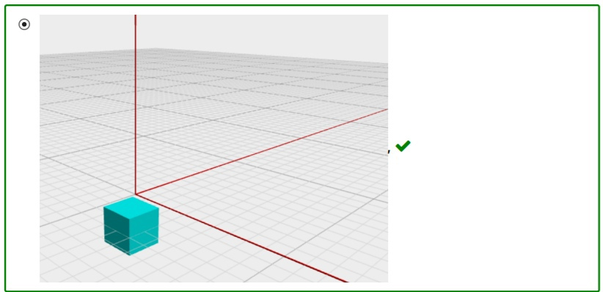
В результате применения приведенного ниже кода из куба "с" получится следующий объект
x = CSG.cube({corner1: [0, 0, 0.1],corner2: [50, 0.3, 0.1]}).setColor(1,0,0); y = CSG.cube({corner1: [0, 0, 0.1],corner2: [0.3, 50, 0.1]}).setColor(0,1,0); z = CSG.cube({corner1: [0, 0, 0],corner2: [0, 0.3, 50]}).setColor(0,0,1); c = CSG.roundedCube({ center: [0, 0, 0], radius: 10, roundradius: [1,0,1], resolution: 20,}).setColor(0,1,1); return [x,y,z,c];
Недостатком векторных устройств является | проблемы при сплошном заполнении фигур
Работа 3D-конвейера делится на такое количество этапов | 6
С максимальной степенью тесселяции построен следующий тороид | синий
Использование композитных текстур предполагает видимость следующего формата текстуры | базовой на большом расстоянии, более детализированной по мере приближения объекта к картинной плоскости
Математически поворот объекта в пространстве вокруг оси Оz на угол φ описывается следующим образом | X = x Y = y*cosφ - z*sinφ Z = y*sinφ + z*cosφ
P = [P0, P1, P2, P3] в приведенном ниже уравнении представляют собой
 | исходные точки, через которые должна проходить кривая
В приведенном ниже уравнении NURBS кривой Ni,m(t) представляет собой
При обработке трехмерных сцен поддержка API реализуется следующим образом | через драйвер видеокарты
Скалярное значение векторного параметра при передаче присваивается | каждому элементу верно
Графические ускорители в ранней классификации подразделялись на следующие группы видеоадаптеров | с графическим сопроцессором; с графическим ускорителем
Задача с текстовым вводом | ЗАДАЧА НА ВТОРОМ ЛИСТЕ ЭКСЕЛЬКИ
К главным относятся следующие виды чертежей | фронтальный, горизонтальный, профильный
Колебательность кривой Безье по сравнению с колебательностью контрольного полигона имеет размеры | не большие
Функция шейдеров состоит в выполнении следующей задачи | динамическое изменение алгоритма работы графического процессора видеокарты
Для ускорения обработки текстур на пятом этапе работы графического процессора можно использовать следующий функционал | параллельная работа нескольких конвейеров
Минимально возможное значение параметра resolution составляет | 4.0
Целью оптимизации моделей на первом этапе трехмерного конвейера является | снижение общего потока данных путем совмещения вершин треугольников
Колебательность кривой Безье по сравнению с колебательностью контрольного полигона имеет следующие размеры | не большие
Интерполяция нормалей при имитации параметрических поверхностей на втором этапе работы 3D-конвейера может повлечь за собой следующий результат | Искажение формы
Для заданного 3-х точечного полигона P0(-2;0), P1(3;3), P2(5;1) рассчитайте значения кривой Безье для t=0,9. Записать ответ в формате (Bx;By). Запись ответа не должна содержать пробелов, пара координат заключена в круглые скобки, координаты разделены символом ";", в записи чисел для разделения целой и дробной части используется символ точки. В результате вычислений получаются конечные дроби - ответ не должен иметь более 4 знаков после точки. | (4.57;1.35)
Косоугольное проецирование применяется в следующих случаях | *построение зеркальных отражений *построение теней *расчет освещенности поверхностей

